Hoja 1
 |  | 0ms |  |  |  |  |  |  |  |  |  | 20ms |  |  |  |  |  | 20ms |  |  |  |  |  |  |  |  |  | 40ms |  |  |  |  |  |  |  |  |  | 40ms |  |  | 46ms |  | 50ms
P1 |  | 0 |  |  |  |  |  |  |  |  |  | CC0 |  |  |  |  |  | 1 |  |  |  |  |  |  |  |  |  | CC1 |  |  |  |  |  |  |  |  |  | 0 |  |  |  |  | \\
 |  |  |  |  |  |  |  |  |  |  |  |  |  | 16ms |  | 20ms |  |  |  |  |  |  |  |  |  |  |  |  | 20ms |  |  |  |  |  |  |  |  |  | 40ms
P2 |  |  |  |  |  | 1 |  |  |  |  |  |  |  | CC1 | S1 | . | . |  |  |  |  |  |  |  |  |  |  |  | 1 |  |  |  |  |  |  |  |  |  | cc1 | s1 | . | .
 |  |  |  |  |  |  |  |  |  |  |  |  |  |  |  |  |  |  |  |  |  |  | 20ms
P3 |  |  |  |  |  |  |  |  |  |  |  | CC0 | 0 |  |  |  |  |  |  |  |  |  | CC0
 |  |  |  |  |  |  |  |  |  |  |  |  |  |  |  |  |  |  |  |  |  |  |  |  |  |  |  |  |  |  |  |  |  | 20ms |  |  |  |  |  |  |  |  | 20ms |  |  |  |  |  |  |  |  |  | 40ms |  |  |  |  |  |  |  |  |  | 60ms
P4 |  |  |  |  |  |  |  |  |  |  |  |  |  |  |  |  |  |  |  |  |  |  |  | 0 |  |  |  |  |  |  |  |  |  | CC0 | S0 | . | . |  |  |  |  |  | 1 |  |  |  |  |  |  |  |  |  |  |  |  |  |  |  |  |  |  |  | \\

IDLE |  |  |  |  |  |  |  |  |  |  |  |  |  |  |  |  |  |  |  |  |  |  |  |  |  |  |  |  |  |  |  |  |  |  |  |  |  |  |  |  |  |  | 0 |  |  |  |  |  |  |  |  |  |  |  |  |  |  |  |  |  |  |  | 0y1
 | 0 | 2 | 4 | 6 | 8 | 10 | 12 | 14 | 16 | 18 | 20 | 22 | 24 | 26 | 28 | 30 | 32 | 34 | 36 | 38 | 40 | 42 | 44 | 46 | 48 | 50 | 52 | 54 | 56 | 58 | 60 | 62 | 64 | 66 | 68 | 70 | 72 | 74 | 76 | 78 | 80 | 82 | 84 | 86 | 88 | 90 | 92 | 94 | 96 | 98 | 100 | 102 | 104 | 106 | 108 | 110 | 112 | 114 | 116 | 118 | 120 | 120 | 121
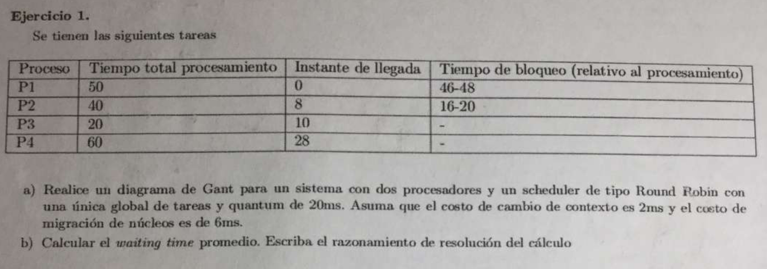

 | RUN |  | Ready |  | Wait |  | NO active

 | CC1 = Cambio de contexto Nucleo 1 |  |  |  |  |  |  |  | 2ms
 | S1 = Switch del Nucleo 1 |  |  |  |  |  |  |  | 6ms
 | QUANTUM = 20ms

P1

P2

P3

P4

IDLE
 | 0 | 1 | 2 | 3 | 4 | 5 | 6 | 7 | 8 | 9 | 10 | 11 | 12 | 13 | 14 | 15 | 16 | 17 | 18 | 19 | 20 | 21 | 22 | 23 | 24 | 25 | 26 | 27 | 28

 | RUN |  | Ready |  | Wait |  | NO active

 | CC1 = Cambio de contexto Nucleo 1
 | S1 = Switch del Nucleo 1

Hoja 2
 |  |  |  |  |  |  |  |  |  |  |  |  |  |  |  |  |  |  |  |  |  |  |  |  |  |  |  |  |  |  | No veo a nadie que necesite el N0
P1 |  | 0 |  |  |  |  |  | 1 |  | CC1 | S1 | . |  | 0 |  | CC0 | S0 | . |  |  |  |  | 1 |  | CC1 | S1 | . |  | 0 |  |  | \\
 |  |  |  |  |  |  |  |  |  |  |  |  |  |  |  |  |  |  |  |  |  |  |  |  |  |  |  |  |  |  |  |  |  |  | No veo a nadie que necesite el N1
P2 |  |  | 1 |  | CC1 | S1 | . |  | 0 |  | CC0 | S0 | . |  |  |  |  | 1 |  | CC1 | S1 | . |  | 0 |  | CC0 | S0 | . |  |  |  |  | 1 |  |  | \\

P3 |  |  |  | CC0 | 0 | CC0 | SS0 | . |  |  |  |  | 1 |  | CC1 | S1 | . |  | 0 |  | CC0 | S0 | . |  |  |  |  | 1 |  | CC1 | S1 | . | \\

IDLE
 | 0 | 1 | 2 | 3 | 4 | 5 | 6 | 7 | 8 | 9 | 10 | 11 | 12 | 13 | 14 | 15 | 16 | 17 | 18 | 19 | 20 | 21 | 22 | 23 | 24 | 25 | 26 | 27 | 28 | 29 | 30 | 31 | 32 | 33 | 34 | 35 | 36
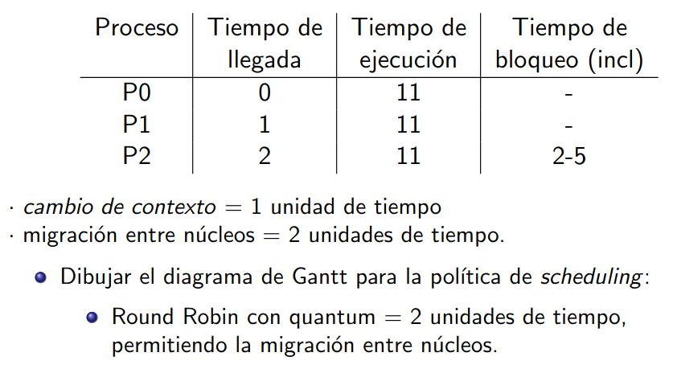

 | RUN |  | Ready |  | Wait

 | CC1 = Cambio de contexto Nucleo 1
 | S1 = Switch del Nucleo 1

